Sheet1
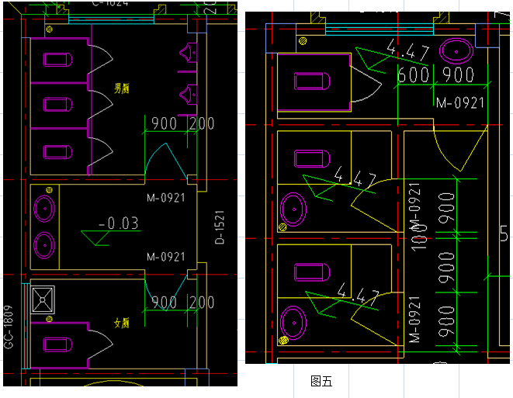
TGJA-WZ-2024128报价单
序号 | 材料名称 | 规格型号 | 使用部位 | 单位 | 数量 | 使用单位 | 单价 | 金额* | 税率* | 是否为增值税专用发票* | 备注
1 | 蹲式大便器 | 含脚踩阀、冲洗管、三角阀等配件 | 一、二层卫生间 | 组 | 8 | 第二事业部金磊项目部 |  |  |  |  | 费用含卸货费用、需现场复核尺寸，需选样
2 | 成品拖布池 | 含水龙头、下水、三角阀等配件 | 一、二层卫生间 | 组 | 1 | 第二事业部金磊项目部 |  |  |  |  | 费用含卸货费用、需现场复核尺寸，需选样
3 | 壁挂式小便器 | 含感应器 | 一、二层卫生间 | 组 | 2 | 第二事业部金磊项目部 |  |  |  |  | 费用含卸货费用、需现场复核尺寸，需选样
4 | 洗脸盆 | 含水龙头、下水、三角阀等配件，挂壁式安装。 | 一、二层卫生间 | 组 | 5 | 第二事业部金磊项目部 |  |  |  |  | 费用含卸货费用、需现场复核尺寸，需选样 | 图样？
5 | 三层淋浴器 |  | 三层卫生间 | 套 | 9 | 第二事业部金磊项目部 |  |  |  |  | 费用含卸货费用、需现场复核尺寸，需选样
6 | 洗脸盆 | 含水龙头、下水、三角阀等配件 | 三层卫生间 | 组 | 9 | 第二事业部金磊项目部 |  |  |  |  | 费用含卸货费用、需现场复核尺寸，需选样
7 | 毛巾杆（架） | 浴厕配件 不锈钢 毛巾架 | 三层卫生间 | 套 | 9 | 第二事业部金磊项目部 |  |  |  |  | 费用含卸货费用、需现场复核尺寸，包安装
8 | 镜面玻璃 | 浴厕配件 镜面玻璃 带框有基层 | 三层卫生间 | ㎡ | 9 | 第二事业部金磊项目部 |  |  |  |  | 费用含卸货费用、需现场复核尺寸，包安装
9 | 集成浴霸 | 1.浴室浴霸安装。品牌：欧普 | 三层卫生间 | 套 | 9 | 第二事业部金磊项目部 |  |  |  |  | 费用含卸货费用、需现场复核尺寸
10 | 大便器 | 坐式大便器 安装 连体 水箱。 | 三层卫生间 | 组 | 9 | 第二事业部金磊项目部 |  |  |  |  | 费用含卸货费用、需现场复核尺寸，包安装
11 | 合计：
12 | 说明：1、此报价表中带 * 号为必填项，投标人的所有报价文件均为加盖单位公章的打印件（签名部分除外）。 2、本次招标的数量为预估量，最终结算数量以双方确认的实际供货数量为准。
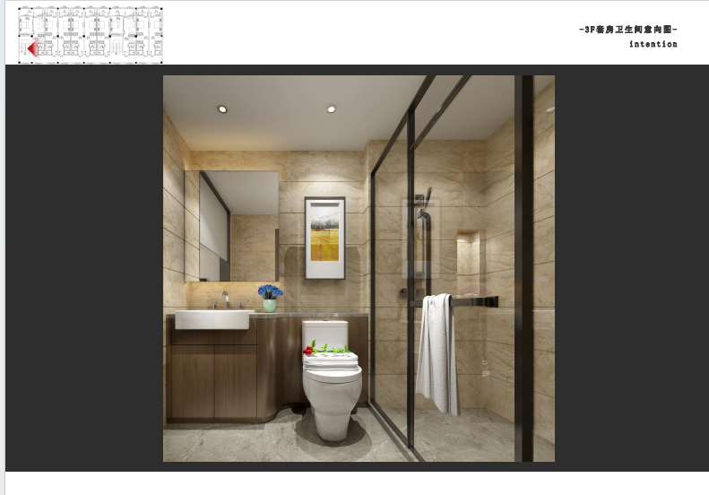
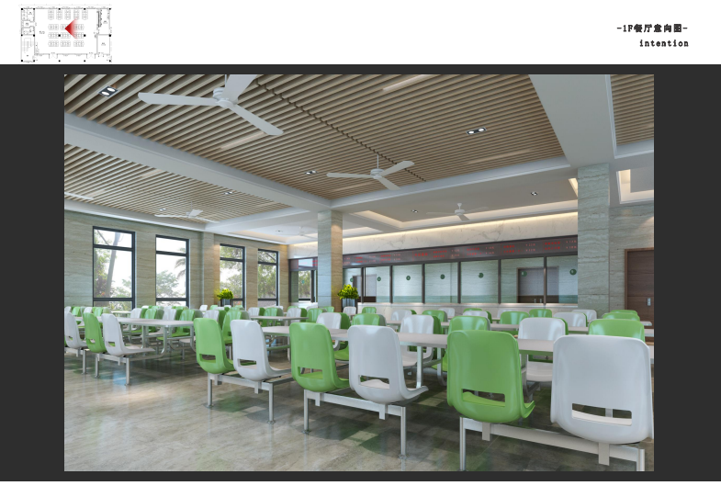

 |  |  | 图一 |  |  |  |  |  |  | 图二

